1 van 12 lugar
Planilha de custos
Linha 1
 | kms rodados por dia |  | 149.9
 | dias por mês |  | 24
van 12 lugares transporte | kms rodados por mês |  | 3597.6
 | kms rodados por ano - 10 meses |  | 35976
Custo aquisição máquina | 153,966.00 |  |  | Pesquisa de preços na internet, considerando o tipo do veículo, capacidade de carga, e limite de anos de utilização. Em média se utiliza preço de veículo com 8 a 12 anos de uso.
Valor residual 30% | 46,189.80 |  |  | Estimativa baseada em histórico e estatísticas do setor
Base cálculo para depreciação | 107,776.20
Vida útil e valor depreciação mês | 60.00 | 1,796.27 |  | Segue a tabela da receita federal
Custo de oportunidade ano/mês | 15.00% | 1,924.57 |  | Baseado no % da selic da época, divulgado pelo COMPOM

Item de custo | valor R$ | produtividade/km | custo/km
Diesel | 7.29 | 7 | 1.04 | Estimado conforme pesquisas em postos de combustível da cidade. Como o valor varia bastante, e com frequência, utilizasse como base o valor de bomba do dia, estimando-se conforme a expectativa futura de variação de preços.
lubrificação mensal | 500.00 | 3597.6 | 0.14 | Estimativa baseada em informação de oficina mecânica especializada e pesquisa de preços do oleo na internet. Mais o serviço de engrachar eixos e rolamentos
IPVA/DPVAT anual |  | 43171.2 | -
Manutenção geral | 700.00 | 3597.6 | 0.19 | Estimativa baseada em informação de oficina mecânica especializada
Pneus 4 | 3,511.88 | 40000 | 0.09 | Pesquisa de preços na internet, para o modelo de pneu do veículo
rastreador veicular | 63.40 | 3597.6 | 0.02 | Conforme boleto mensal de rastreador veicular
Seguro passageiros-mensal | 250.00 | 3597.6 | 0.07 | Informação de seguradora, baseado em consulta por fone
Salário motorista+encargos | 9,122.65 | 3597.6 | 2.54 | Conforme dissídio trabalhista da categoria. Detalhamento abaixo.
Depreciação | 1,796.27 | 3597.6 | 0.50 | Cálculo técnico contábil
Custo de oportunidade mês | 1,924.57 | 3597.6 | 0.53 | Cálculo técnico contábil
Custo direto por km |  | R$ | 5.12

Custos indiretos |  | 10% | 0.51 | Estimatva do mercado local |  |  |  |  | Calculo Km
Lucro |  | 10% | 0.51 | Estimatva do mercado local |  |  |  |  | Valor por km | km diario | Valor da viagem | Dias letivos ano | Valor ano letivo
Sub-total |  |  | 6.14 |  |  |  |  |  | R$ 6.55 | 149.9 | R$ 982.21 | 200 | R$ 196,442.83
Tributos incidentes sobre a nota |  | 6.65% | 0.41 | Código tributário nacional
Cofins 3%; Pis 0,65%; ISSQN 3%
Total final do preço por km |  |  | 6.55
Faturamento mensal |  | 3597.6 | 23,573.14

SINDICATO TRAB TRANSP ROD INTERM INTEREST TUR FRET DO R, CNPJ n. 94.067.758/0001-90, MTE: RS004490/2025
Detalhamento da Composição dos salários |  | motorista |  | monitor
Salário base cfe convenção coletiva para 220 hs |  | 2,448.10 | 220.00 | 1789.04
Salário base para 200 horas |  | 2,225.55 |  | 1,626.40
Insalubridade | 20% | 445.11 |  | 325.28
Custo base funcionário |  |  | 2,670.65 | 1,951.68
Vale transporte | 20 | 9.40 | 188.00 | 188.00
Vale alimentação | 1 | 740.00 | 740.00 | 740.00
Desconto alimentação cfe cct |  | 5.07% | -37.52 | 37.52
Desconto transporte |  | 6.00% | -133.53 | 97.58
Custo total remuneração |  |  | 3,427.60 | 3,014.78
Provisão 13º salário |  |  | 285.63 | 251.23
Provisão férias |  |  | 95.21 | 83.74
Custo total mensal com provisões |  |  | 3,808.45 | 3,349.76 | Custo base para encargos |  |  | 5,338.16

4.1 | Encargos Previdenciários e FGTS |  |  |  |  |  | Percentual (%) | Valor (R$)
A | INSS |  |  |  |  |  | 20.00% | 1,067.63
B | SESI ou SESC |  |  |  |  |  | 1.50% | 80.07
C | SENAI ou SENAC |  |  |  |  |  | 1.00% | 53.38
D | INCRA |  |  |  |  |  | 0.20% | 10.68
E | Salário educação |  |  |  |  |  | 2.50% | 133.45
F | FGTS |  |  |  |  |  | 8.00% | 427.05
G | Seguro Acidente de Trabalho = SAT = (RAT x FAP) SAT = ( %Riscos Ambientais do Trabalho x Fator Acidentário de Prevenção de cada empresa ) |  | RAT = | 3% | FAP = | 1.0000 | 3.0000% | 160.14
H | SEBRAE |  |  |  |  |  | 0.60% | 32.03
TOTAL |  |  |  |  |  |  | 36.8000% | 1,964.44

Custo total salárial |  |  |  |  |  |  |  | 9,122.65
índice de incidência ref. Utilização funcionário no contrato do município |  |  |  |  |  |  | 100% | 9,122.65

DECLARAÇÕES QUE A EMPRESA LICITANTE DEVE FAZER:
A empresa é otante pelo seguinte regime de tributação e recolhe, atualmente, as seguintes alíquotas de tributos:
( ) a) Lucro presumido, recolhendo: Cofins ( %); Pis ( %); IRPJ ( %); CSLL ( %). Após contratar com a prefeitura manterá estas alíquotas; (caso ocorrer alteração nas alíquotas, as mesmas serão as seguintes .......
( ) b) Lucro real, recolhendo: Cofins ( %); Pis ( %); IRPJ ( %); CSLL ( %). Após contratar com a prefeitura manterá estas alíquotas; (caso ocorrer alteração nas alíquotas, as mesmas serão as seguintes .......
( ) c) Simples nacional, recolhendo a alíquota atual de ( %), estando enquandrado no anexo ( ); Com este contrato a empresa passará a recolher aliquota ( %) e passará para o anexo ( ), não se desenquadrará do simples nacional. (OU) Após assinatura do contrato a empresa se descredenciará do simples e passará para a tributação do ..................

Observação:
Cada empresa é responsável por incluir em sua planilha de custos, os enquadramentos tributários, trabalhistas e previdenciários, de acordo com a realidade tributária e funcional de seu quadro de funcionários. Desta forma, a planilha de custos disponibilizada pela prefeitura representa, apenas, um MODELO REFERENCIAL, e que impõe um limite máximo de valores para a proposta apresentada.
Destaca-se, que cada empresa possui a sua realidade tributária e funcional, o município não tem como prever todas as possibilidades de enquadramento funcionais, que são baseadas em acordos sindicais e na legislação trabalhista como um todo.
Além disso, para cada cargo ou ambiente de trabalho funcional, alteram-se as condições e enquadramentos, como por exemplo: de insalubridade e EPI (depende do laudo de condições ambientais de trabalho para cada cargo e para cada local de trabalho); Situação de enquadramento tributária e previdenciária (se a empresa é optante pelo simples nacional, lucro presumido ou lucro real);
Por fim, as condições e regras de trabalho também são disciplinadas pelos acordos coletivos de trabalho, os quais, a empresa deve observar.
...
Pesquisas de preço realizadas e comprovantes anexos:
Cabe ressaltar que a planilha de custos elaborada pelo município é um MODELO REFERENCIAL. Por causa disso, se adota preços e valores médios de mercado.
Não se usa por base um veículo especifico, mas sim, uma média que pode ser adotada por qualquer veículo, e ajustada em sua planilha de proposta, posteriormente.
Não se pode e não se quer direcionar para um veículo em específico.
Cabe a empresa vencedora apresentar sua proposta adequada a seu veículo.
Portanto, os valores podem e IRÃO variar postoreriormente, conforme o veículo a ser utilizado pela empresa.

Pesquisa de mercado do valor do diesel através do APP Menor Preço Nota Fiscal Gaúcha - Rosário do Sul atualizada - 13/01/2026

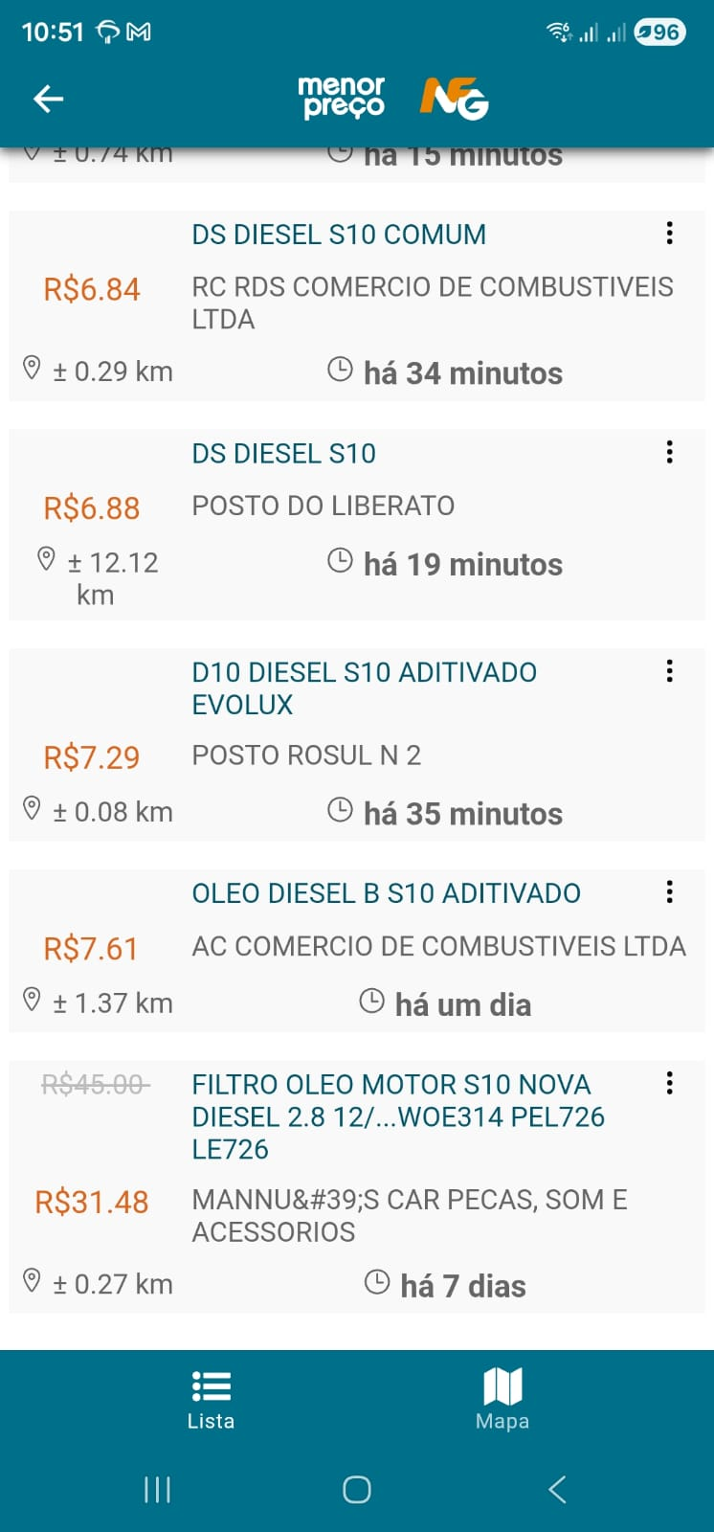

pesquisa de mercado dos pneus | Preço médio de R$877,97 para 4 pneus |  |  | 3511.88
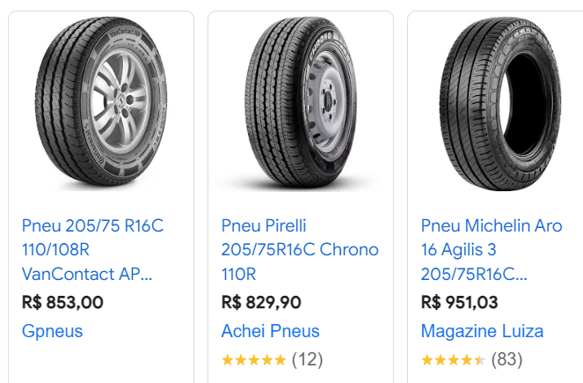

Oleo lubrificante para motor, 15w40
Depende o carro, vai de 7 a 10 litros de oleo, em cada troca, mais o filtro de oleo, mais o serviço de troca

Valores referenciais para aquisição do veículo: considerou-se veículos com ano mínimo de 2009.

Média de valores: R$ 153.966,00

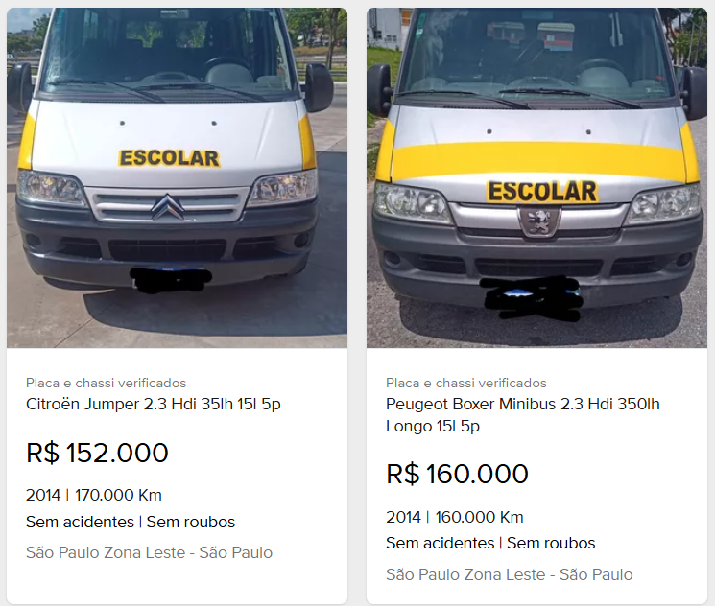

Rastreador veicular. Valor mensal por veículo

6 van 24 lug
...
pesquisa de mercado dos pneus | Preço médio de R$ 734,82 por pneu. Para 4 pneus R$ 2.940,00
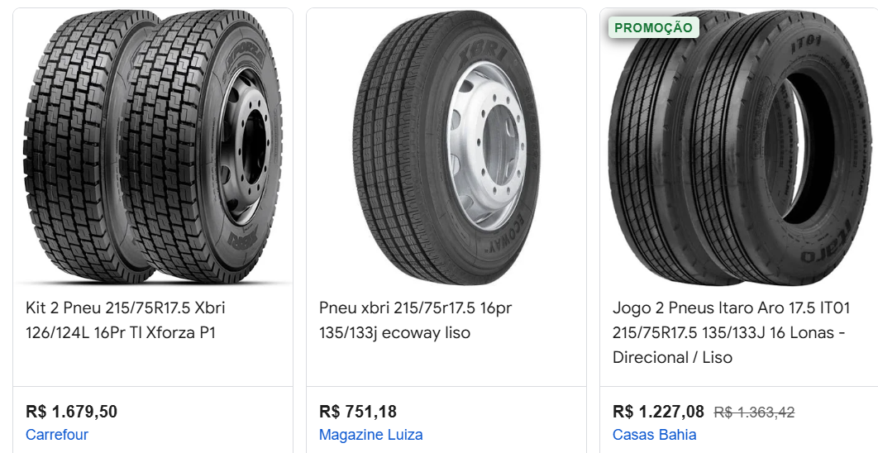

Oleo lubrificante para motor, 15w40
Depende o carro, vai de 7 a 10 litros de oleo, em cada troca, mais o filtro de oleo, mais o serviço de troca
...

